获取列表
测试环境
样本总数 | 线程数 | 循环次数 | 平均响应时间/ms | 90% Line | min | Max | Error | TPS | Rec KB/s | Sent KB/s | 定时器
20000 | 1000 | 20 | 8053 | 12789 | 1972 | 32320 | 0.84% | 63.5 | 488.36 | 11.22 | 1000
18000 | 900 | 20 | 7105 | 10073 | 2211 | 16803 | 0.91% | 74.8 | 575.26 | 13.22
16000 | 800 | 20 | 6681 | 10297 | 2126 | 16489 | 0% | 67.7 | 525.29 | 11.97 | 800
12000 | 600 | 20 | 4289 | 7046 | 1116 | 8199 | 0% | 82.1 | 637.26 | 14.52
10000 | 500 | 20 | 3477 | 4653 | 1386 | 7454 | 0% | 99.2 | 769.72 | 17.54
8000 | 400 | 20 | 3143 | 4206 | 1234 | 5343 | 0% | 98.2 | 761.82 | 17.36
6000 | 300 | 20 | 2434 | 3173 | 957 | 3768 | 0% | 101.7 | 789.02 | 17.98
5000 | 250 | 20 | 1920 | 2537 | 819 | 3260 | 0% | 107.5 | 834.14 | 19.01
4000 | 200 | 20 | 1500 | 1865 | 897 | 2282 | 0% | 111.7 | 866.17 | 19.74
2000 | 100 | 20 | 995 | 1324 | 711 | 1415 | 0 | 94.8 | 735.48 | 16.76
1000 | 50 | 20 | 532 | 655 | 273 | 692 | 0 | 87.8 | 680.99 | 15.52
200 | 10 | 20 | 115 | 137 | 76 | 164 | 0 | 79.4 | 615.7 | 14.03

上传日志
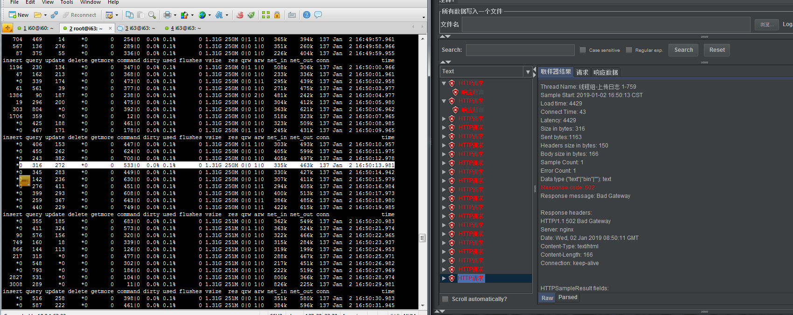
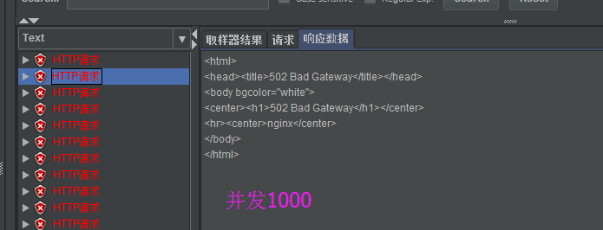
样本总数 | 线程数 | 循环次数 | 平均响应时间/ms | 90% Line | min | Max | Error | TPS | Rec KB/s | Sent KB/s | 定时器
20000 | 1000 | 20 | 29365 | 45526 | 4534 | 55450 | 0.11% | 28.3 | 5.87 | 32.2 | 少量502
18000 | 900 | 20
16000 | 800 | 20 | 21190 | 27135 | 4428 | 39321 | 0.13% | 31.8 | 6.59 | 36.14 | 少量502
12000 | 600 | 20 | 16896 | 21517 | 6475 | 27924 | 0% | 31.1 | 6.43 | 35.28
10000 | 500 | 20 | 15156 | 22535 | 8012 | 26869 | 0% | 29.7 | 6.14 | 33.7
8000 | 400 | 20 | 11144 | 15003 | 6554 | 17800 | 0% | 32.7 | 6.77 | 37.16
6000 | 300 | 20 | 8021 | 12207 | 4934 | 13703 | 0% | 34.5 | 7.14 | 39.15
5000 | 250 | 20
4000 | 200 | 20 | 6675 | 9203 | 3476 | 10912 | 0% | 28.4 | 5.88 | 32.23
2000 | 100 | 20
1000 | 50 | 20
200 | 10 | 20
 | 10 | 10 | 500 | 539 | 417 | 567 |  | 18.8 | 3.89 | 21.34
2000 | 2000 | 1 | 55200 | 60635 | 10467 | 61026 | 5.9 | 32.8 | 6.98 | 37.22 | 加 502
2000 | 2000 | 1 | 58216 | 62895 | 43739 | 65236 | 5.8 | 29.6 | 6.34 | 33.66 | 未加 504
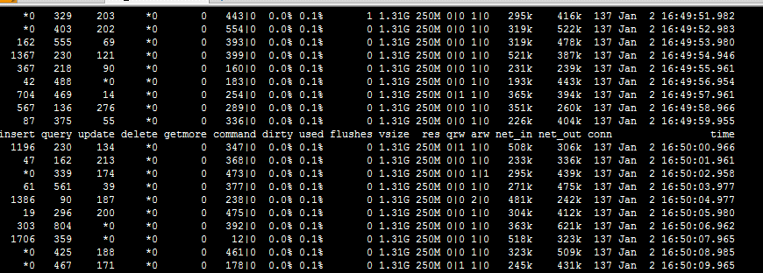
1000 | 1000 | 1 | 28108 | 28920 | 26355 | 28964 | 0 | 34.4 | 7.12 | 39.04

200

get
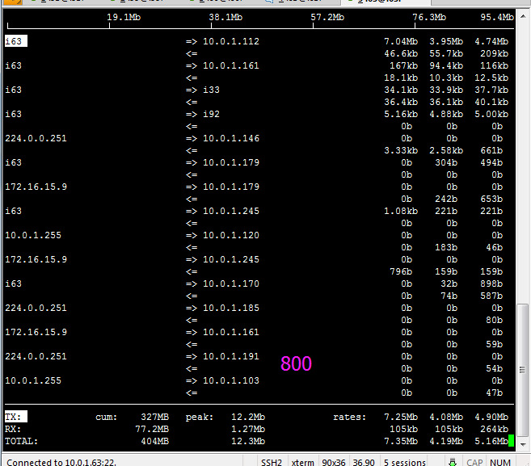
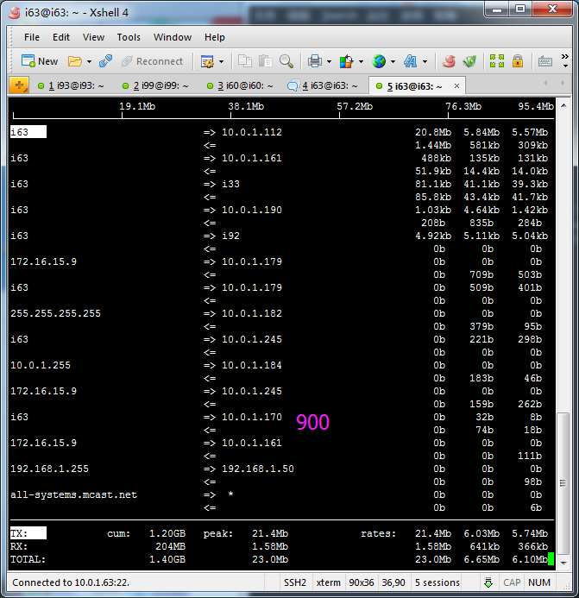
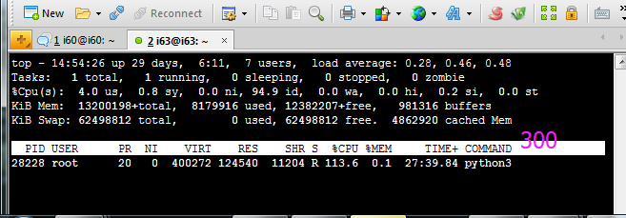
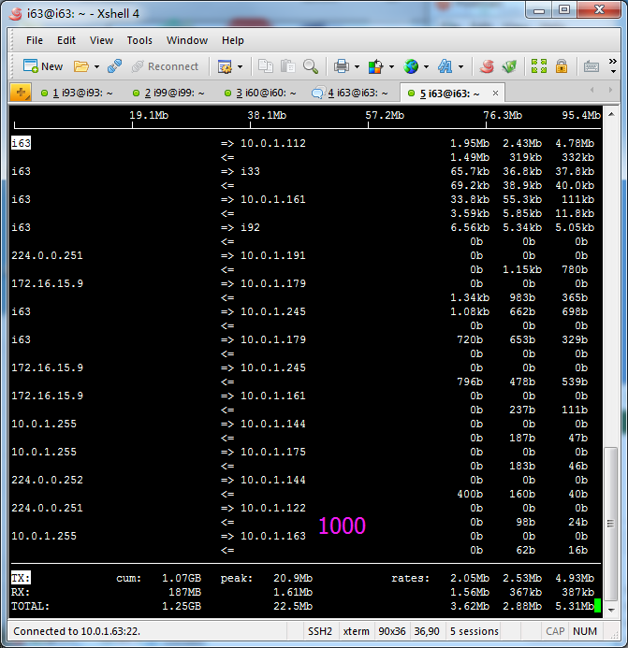
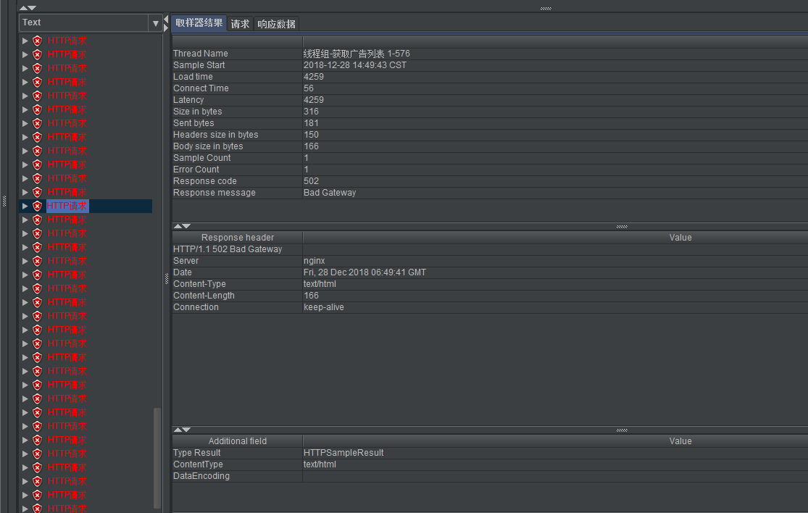
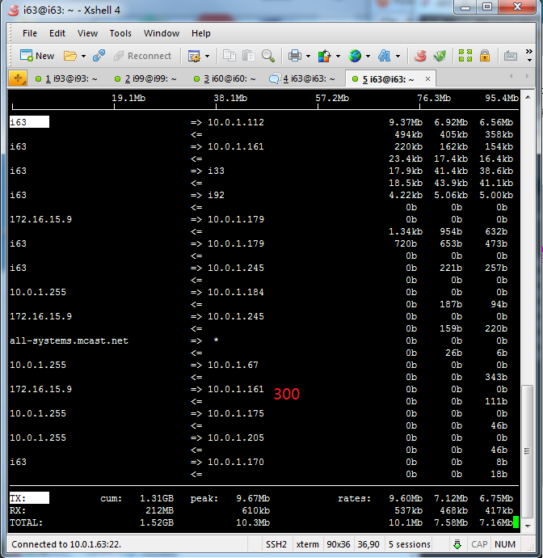
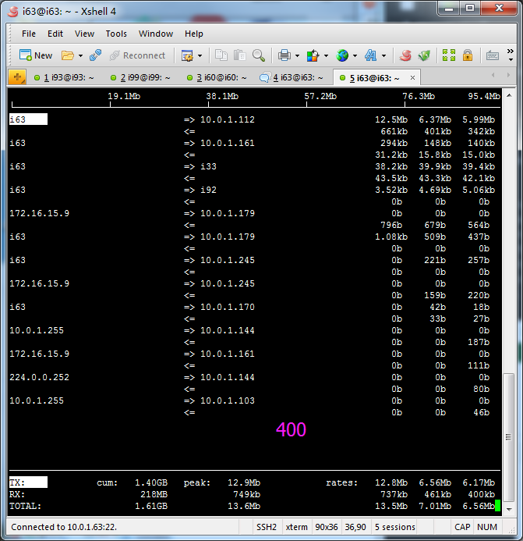
500

